Hoja1
2023-10-12 12:58:37

LA PAZ 28 - HAEDO 4460-2005
BUENOS AIRES luquearti@gmail.com
____________________________________________________________________________________

TIRAFONDOS
Cabeza hexagonal Zincados

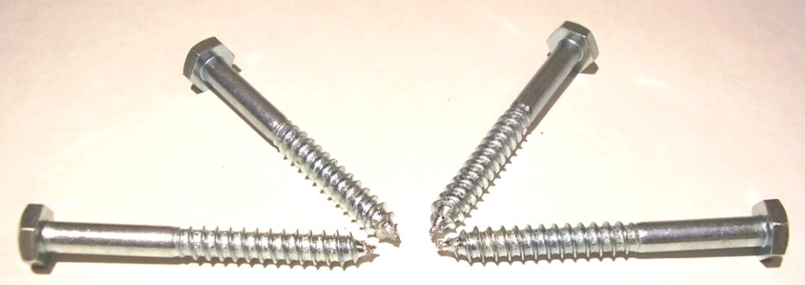

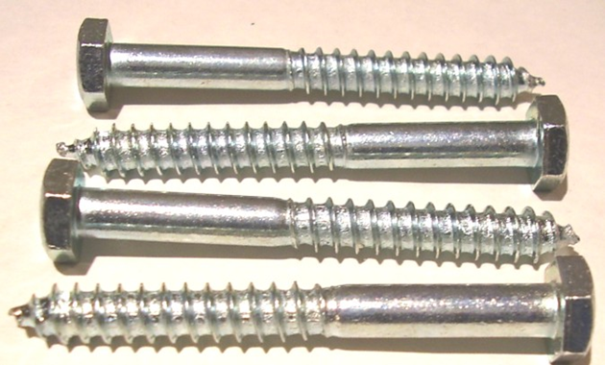

Precios por 100unds
TIRAFONDOS DE 3/16 (5MM)
COD. | DESCRIPCION | PRECIO x 100unds
T-218 | % TIRAFONDOS 3/16 x 1" | 1202.96
T-219 | % TIRAFONDOS 3/16 x 1"1/4 | 1433.09
T-220 | % TIRAFONDOS 3/16 x 1"1/2 | 1605.69
T-221 | % TIRAFONDOS 3/16 x 1"3/4 | 1730.01
T-222 | % TIRAFONDOS 3/16 x 2" * | 1834.62
T-223 | % TIRAFONDOS 3/16 x 2"1/4 | 2059.92
T-224 | % TIRAFONDOS 3/16 x 2"1/2 | 2261.08
T-225 | % TIRAFONDOS 3/16 x 2"3/4 | 2426.03
T-226 | % TIRAFONDOS 3/16 x 3" | 2558.80

TIRAFONDOS DE 1/4 (6,5MM)
COD. | DESCRIPCION | PRECIO x 100unds
T-228 | % TIRAFONDOS 1/4 x 1" | 1516.78
T-229 | % TIRAFONDOS 1/4 x 1"1/4 | 1694.61
T-230 | % TIRAFONDOS 1/4 x 1"1/2 | 1859.57
T-231 | % TIRAFONDOS 1/4 x 1"3/4 | 2165.33
T-232 | % TIRAFONDOS 1/4 x 2" * | 2361.67
T-233 | % TIRAFONDOS 1/4 x 2"1/4 | 2627.20
T-234 | % TIRAFONDOS 1/4 x 2"1/2 | 2957.11
T-235 | % TIRAFONDOS 1/4 x 2"3/4 | 3077.81
T-236 | % TIRAFONDOS 1/4 x 3" | 3399.67
T-237 | % TIRAFONDOS 1/4 x 3"1/4 | 3802.00
T-238 | % TIRAFONDOS 1/4 x 3"1/2 | 4123.87
T-240 | % TIRAFONDOS 1/4 x 4" | 4626.77
T-242 | % TIRAFONDOS 1/4 x 4"1/2 | 5069.33
T-244 | % TIRAFONDOS 1/4 x 5" | 5572.24
T-245 | % TIRAFONDOS 1/4 X 5 1/2 | 8529.36
T-246 | % TIRAFONDOS 1/4 X 6" | 9052.38

TIRAFONDOS DE 5/16 (8MM)
COD. | DESCRIPCION | PRECIO x 100unds
TIR-241 | % TIRAFONDO 5/16 X 1. 1/4 | 2715.72
TIR-242 | % TIRAFONDOS 5/16 x 1"1/2 | 3093.91
TIR-243 | % TIRAFONDOS 5/16 x 1"3/4 | 3335.30
TIR-244 | % TIRAFONDOS 5/16 x 2" | 3391.63
TIR-245 | % TIRAFONDOS 5/16 x 2"1/4 | 3818.10
TIR-246 | % TIRAFONDOS 5/16 X 2"1/2 | 4119.03
TIR-247 | % TIRAFONDO 5/16 X 2 3/4 | 4590.57
TIR-248 | % TIRAFONDOS 5/16 X 3" | 4928.53
TIR-248/1 | % TIRAFONDOS 5/16 X 3"1/4 | 5733.17
TIR-249 | % TIRAFONDOS 5/16 X 3"1/2 | 6220.00
TIR-250 | % TIRAFONDOS 5/16 X 4" | 6920.05
TIR-251 | % TIRAFONDOS 5/16 X 4 1/2 | 7624.12
TIR-252 | % TIRAFONDOS 5/16 X 5" | 8452.91
TIR-253 | % TIRAFONDOS 5/16 X 5 1/2 | 11667.52
TIR-254 | % TIRAFONDOS 5/16 X 6" | 12995.20

TIRAFONDOS DE 3/8 (9,5MM)
COD. | DESCRIPCION | PRECIO x 100unds
TIR-261 | % TIRAFONDO 3/8 X 1 3/4 | 4827.93
TIR-262 | % TIRAFONDO 3/8 x 2 | 4988.87
TIR-264 | % TIRAFONDOS 3/8 X 2 1/2 | 5833.76
TIR-265 | % TIRAFONDOS 3/8 X 2 3/4 | 6397.02
TIR-266 | % TIRAFONDOS 3/8 X 3 | 7040.74
TIR-267 | % TIRAFONDOS 3/8 X 3 1/4 | 8609.83
TIR-268 | % TIRAFONDOS 3/8 X 3 1/2 | 8951.81
TIR-269 | % TIRAFONDOS 3/8 X 4 | 9937.51
TIR-270 | % TIRAFONDOS 3/8 X 4 1/2 | 10903.09
TIR-271 | % TIRAFONDOS 3/8 X 5 | 12069.84

PRECIO X 100 UNIDADES

